schemat
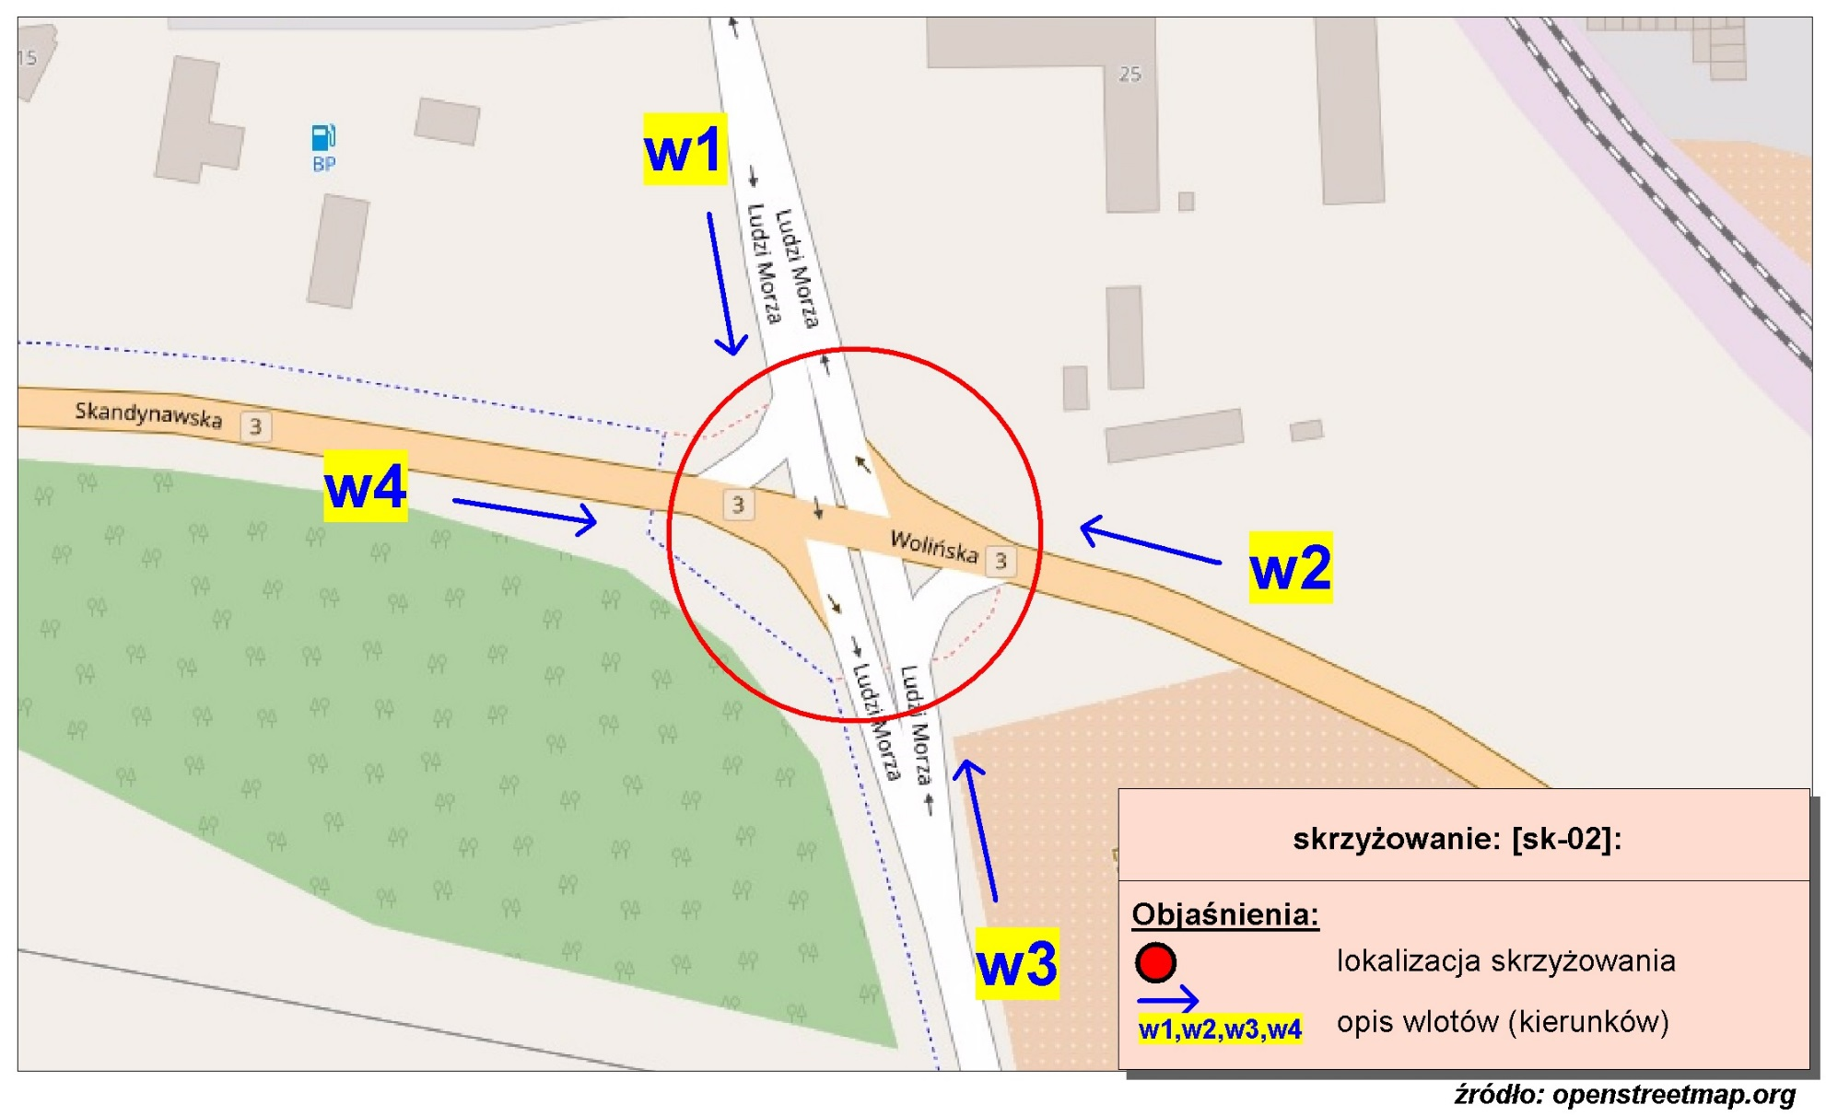
Pomiar ruchu kołowego i pieszego:
Skrzyżowanie ul. Wolińskiej, Ludzi Morza i Skandynawskiej

w1-D8
Wlot w1 - rozkład relacji ruchu | - | 7 kwietnia 2018r. (sobota)
 | SL | P | SP | Piesi | Rowerzyści
 | 1 | 121 | 13 | 0 | 0
 | 2 | 49 | 6 | 0 | 0
 | 0 | 38 | 4 | 0 | 0
 | 1 | 28 | 0 | 0 | 0
 | 1 | 24 | 2 | 0 | 0
 | 6 | 94 | 4 | 1 | 1
 | 7 | 177 | 20 | 2 | 3
 | 9 | 306 | 21 | 5 | 1
 | 10 | 126 | 16 | 0 | 0
 | 8 | 105 | 15 | 4 | 1
 | 13 | 135 | 27 | 3 | 2
 | 18 | 214 | 41 | 4 | 6
 | 19 | 145 | 40 | 2 | 5
 | 11 | 149 | 30 | 7 | 4
 | 18 | 120 | 34 | 4 | 1
 | 13 | 122 | 41 | 8 | 2
 | 16 | 142 | 28 | 5 | 1
 | 12 | 230 | 25 | 9 | 3
 | 20 | 116 | 36 | 10 | 4
 | 10 | 92 | 39 | 10 | 2
 | 22 | 213 | 42 | 5 | 2
 | 8 | 99 | 15 | 0 | 0
 | 10 | 51 | 6 | 4 | 0
 | 3 | 66 | 6 | 1 | 0

w2-D8
Wlot w2 - rozkład relacji ruchu | - | 7 kwietnia 2018r. (sobota)
 | SL | P | SP | Piesi | Rowerzyści
 | 9 | 1 | 10 | 0 | 0
 | 14 | 4 | 2 | 0 | 0
 | 4 | 1 | 1 | 0 | 0
 | 6 | 1 | 4 | 0 | 1
 | 5 | 1 | 5 | 0 | 0
 | 9 | 1 | 11 | 2 | 0
 | 17 | 13 | 19 | 9 | 0
 | 46 | 17 | 14 | 4 | 3
 | 12 | 11 | 22 | 6 | 1
 | 14 | 6 | 43 | 2 | 0
 | 22 | 15 | 85 | 0 | 1
 | 33 | 17 | 114 | 0 | 0
 | 25 | 24 | 50 | 0 | 0
 | 17 | 16 | 28 | 2 | 2
 | 18 | 12 | 22 | 4 | 1
 | 21 | 5 | 34 | 17 | 1
 | 22 | 9 | 30 | 1 | 1
 | 29 | 6 | 45 | 2 | 0
 | 20 | 10 | 71 | 4 | 1
 | 15 | 16 | 96 | 2 | 2
 | 24 | 7 | 122 | 2 | 0
 | 22 | 2 | 109 | 0 | 0
 | 5 | 3 | 26 | 0 | 0
 | 12 | 2 | 9 | 2 | 0

w3-D8
Wlot w3 - rozkład relacji ruchu | - | 7 kwietnia 2018r. (sobota)
 | SL | P | SP | Piesi | Rowerzyści
 | 0 | 38 | 1 | 0 | 0
 | 0 | 9 | 0 | 0 | 0
 | 0 | 11 | 0 | 0 | 0
 | 0 | 14 | 0 | 0 | 0
 | 1 | 21 | 1 | 0 | 0
 | 4 | 45 | 0 | 3 | 0
 | 38 | 90 | 2 | 2 | 1
 | 4 | 119 | 7 | 3 | 1
 | 6 | 118 | 3 | 6 | 1
 | 8 | 184 | 7 | 0 | 2
 | 7 | 240 | 14 | 0 | 1
 | 14 | 265 | 19 | 1 | 0
 | 10 | 186 | 9 | 0 | 0
 | 9 | 149 | 6 | 0 | 1
 | 6 | 163 | 6 | 6 | 0
 | 6 | 165 | 9 | 0 | 0
 | 8 | 171 | 9 | 2 | 1
 | 2 | 175 | 10 | 0 | 0
 | 3 | 230 | 9 | 1 | 0
 | 4 | 404 | 7 | 1 | 0
 | 4 | 361 | 15 | 0 | 1
 | 6 | 293 | 6 | 0 | 0
 | 3 | 112 | 5 | 0 | 0
 | 1 | 65 | 1 | 2 | 0

w4-D8
Wlot w4 - rozkład relacji ruchu | - | 7 kwietnia 2018r. (sobota)
 | SL | P | SP | Piesi | Rowerzyści
 | 0 | 1 | 1 | 0 | 0
 | 8 | 0 | 5 | 0 | 0
 | 2 | 1 | 5 | 0 | 0
 | 3 | 0 | 3 | 0 | 1
 | 6 | 1 | 4 | 1 | 2
 | 7 | 1 | 6 | 6 | 16
 | 13 | 4 | 5 | 32 | 90
 | 22 | 3 | 6 | 41 | 22
 | 33 | 7 | 5 | 29 | 24
 | 30 | 6 | 8 | 12 | 15
 | 30 | 10 | 14 | 11 | 11
 | 47 | 5 | 16 | 20 | 21
 | 47 | 9 | 12 | 24 | 17
 | 37 | 12 | 12 | 30 | 25
 | 32 | 9 | 7 | 47 | 43
 | 39 | 15 | 13 | 25 | 84
 | 27 | 5 | 6 | 15 | 21
 | 18 | 11 | 9 | 6 | 21
 | 46 | 8 | 3 | 14 | 21
 | 22 | 4 | 0 | 24 | 19
 | 31 | 4 | 5 | 16 | 11
 | 17 | 2 | 4 | 2 | 3
 | 5 | 2 | 3 | 4 | 3
 | 5 | 3 | 4 | 1 | 13

